Khái niệm MQ
1. Khái niệm
 | Các job gửi đi từ Target sẽ sử dụng DefaultJobCaller.senData() để chuyển lên Manager xử lý, theo 2 servlet sau
 |  | spool/tfm_mdbsql |  |  | //Servlet gửi dữ liệu SQL highload
 |  | spool/tfm_mdb |  |  | //Servlet gửi dữ liệu cho Performance
 | Các servlet trên sẽ được config trong file cấu hình đặt tại thư mục: IST_HOME/etc, ví dụ: "com.insight_tec.pi.mqservletfactory-mdb<SUFFIX>.cfg", nội dung chi tiết xem task #117
 | Có thể cầu hình nhiều servlet cho một servlet factory
 | Sơ đồ liên hệ giữa các thành phần trong MQ
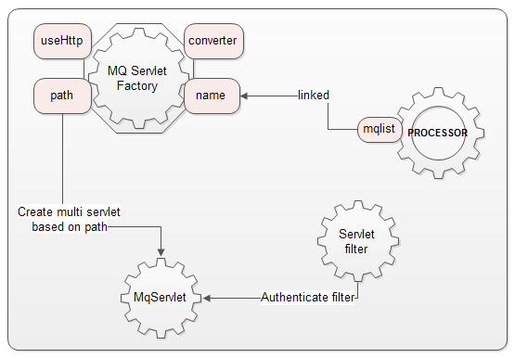

 | Trong đó:
 |  | * Servlet Factory có nhiệm vụ tạo ra các MqServlet dựa vào cấu hình path của servlet factory
 |  | * Các Processor(MqProcessor) trỏ đến các MQ Servlet Factory thông qua thuộc tính "mqlist" của nó liên kết với "name" của Factory
 |  |  | mqprocessor có thể là qwriter, dispatcher hay dạng processor người dùng tự định nghĩa
 |  | * Mỗi servlet có chứa một danh sách các processor và mỗi processor có thể tham gia vào nhiều servlet

2. Cách thực hiện
 | Có hai luồng công việc cơ bản trong MQ
 |  | * Nhận request từ target và lưu vào file thông qua mqprocessor
 |  | * Xử lý file đã được ghi lại bởi mqprocessor
 | 1.1. Giai đoạn lưu dữ liệu ra file: Cách gọi QwriterProcessor để lưu data ra file
 |  | * Sử dụng 1 mq servlet factory (1 file cấu hình) sinh ra servlet xử lý các request gửi đến từ Target.
 |  |  | File cấu hình: | PIEX_HOME/etc/com.insight_tec.pi.mqservletfactory-mdb_http.cfg
# IST_HOME/etc/com.insight_tec.pi.mqservletfactory-mdb_http.cfgを新規に用意する。
# このファイルを用意することで、 HTTP PUT を受付けるServletが生成される、このときの名前は、"httpdmdb"
path=/oscol-spool/tfm_mdbcol
name=httpmdb
converter=com.insight_tec.pi.mqservlet.data.RawStreamConverter
useHttp=true

 |  | * Khai báo để các mqservlet sinh ra bởi servlet factory này sử dụng qwriter (khai báo tên servlet factory trong file cấu hình qwriter)
 |  |  | File cấu hình qwriter: | PIEX_HOME/etc/com.insight_tec.pi.mqprocessor.qwriter.cfg
# com.insight_tec.pi.mqprocessor.qwriter.cfgの中に、httpmdb のエントリを追加する。
# これにより、httpmdbが受け付けたHTTP PUT のデータを var/mq の下にファイルとして置く事が出来る。
#
mqlist=httpmdb,httpos,httpdssq,httpdsqt,httpdses,httpddep,httpaud
httpmdb.type=SYS
httpmdb.tmpdir=${felix.home}/var/mq/tmp
httpmdb.rootdir=${felix.home}/var/mq
httpmdb.maxnewfiles=1024
…

 |  | * Mô-đun qwriter cung cấp 1 processor để xử lý ghi dữ liệu ra file, processor này thông qua cấu hình sẽ được hệ thống thêm vào processor list của mqservlet được sinh ra bởi MQ Servlet Factory tương ứng
 |  | * Khi thực hiện doPut() từ mqservlet, sẽ gọi hàm process của lớp này để thực hiện lưu data ra file
 |  |  | MqProcessor.process() -> parseAndfileOut(InputStream is, PassiveMatch m)
 | 1.2. Giai đoạn xử lý dữ liệu từ file
 |  | * Một servlet factory khác được sử dụng để sinh ra servlet phục vụ cho các processor để thực hiện một nhiệm vụ chuyên biệt, phần chữ màu đỏ là tên tham chiếu cho processor
 |  |  | File cấu hình: | PIEX_HOME/etc/com.insight_tec.pi.mqservletfactory-mdb.cfg
# com.insight_tec.pi.mqservletfactory-mdb.cfg
path=/oscol-spool/tfm_mdbcol
name=mdb
converter=com.insight_tec.pi.mqservlet.data.json.JsonPureConverter
useHttp=false
diagbasedir=${felix.home}/tmp
dodiag=false
mqdispatcher.filepattern=.*\\.json

 |  | * mqdispatcher là service theo dõi các mqservlet được tạo ra đồng thời giám sát thư mục PIEX_HOME/var/mq/new nơi mà các file *.json được lưu lại bởi Qwriter
 |  |  | Khi có các servlet ảo được tạo ra nó sẽ được thêm vào Map các servlet của mqdispatcher
 |  |  | khi có file mới được tạo ra bởi Qwriter, Watcher_InstanceBasis sẽ được notify và dispatcher sẽ gọi thực thi các processor trong servlet ảo để xử lý các file dữ liệu này

 |  | * Các custom processor sẽ được sử dụng để đọc dữ liệu từ file và thực hiện các công việc mong muốn
 |  |  | File cấu hình: | PIEX_HOME/etc/com.insight_tec.pi.MDBMqProcessor.cfg
# IST_HOME/etc/com.insight_tec.pi.MDBMqProcessor.cfgを新規に用意する。
# "mdb" という名前の mqservletが存在しないといけない。
mqlist=mdb

 |  | * Khi xử lý doPut(), mqservlet này sẽ thực thi process() trong các processor nó quản lý

Lược đồ lớp
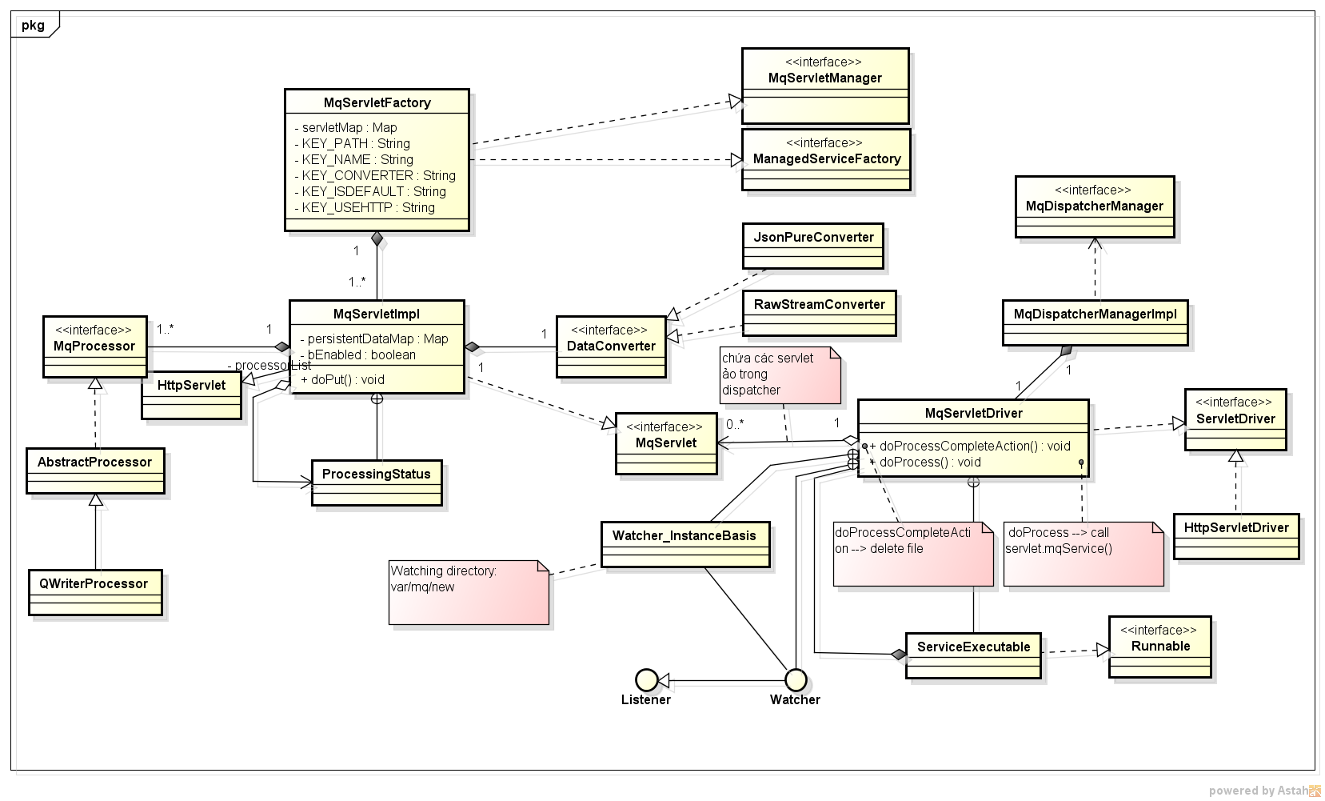
Lược đồ package mô tả sự tham gia và phụ thuộc lẫn nhau của các bundle
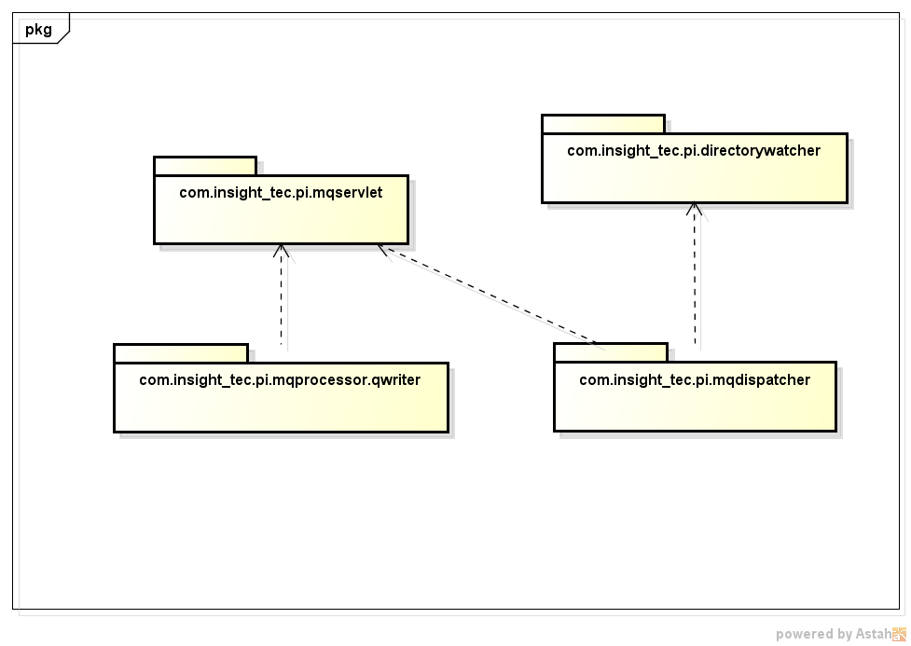

Lược đồ lớp

Lược đồ sequence tổng thể
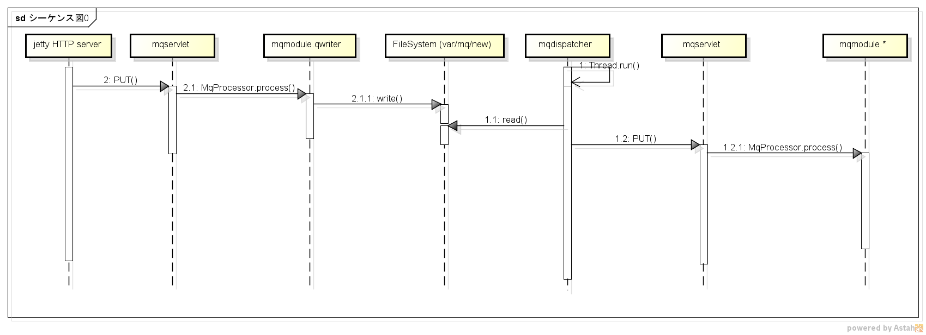
1. Lược đồ sequence tổng thể
Mô tả luồng thực hiện theo vai trò từng processor
 | * mqmodule.* trong sơ đồ dưới là các processor khác qwrite sử dụng để xử lý data sau khi convert từ File sang JsonData thông qua JsonDataConverter
 | * mqdispatcher là lớp MqServletDriver

Lược đồ Sequence(chi tiết )
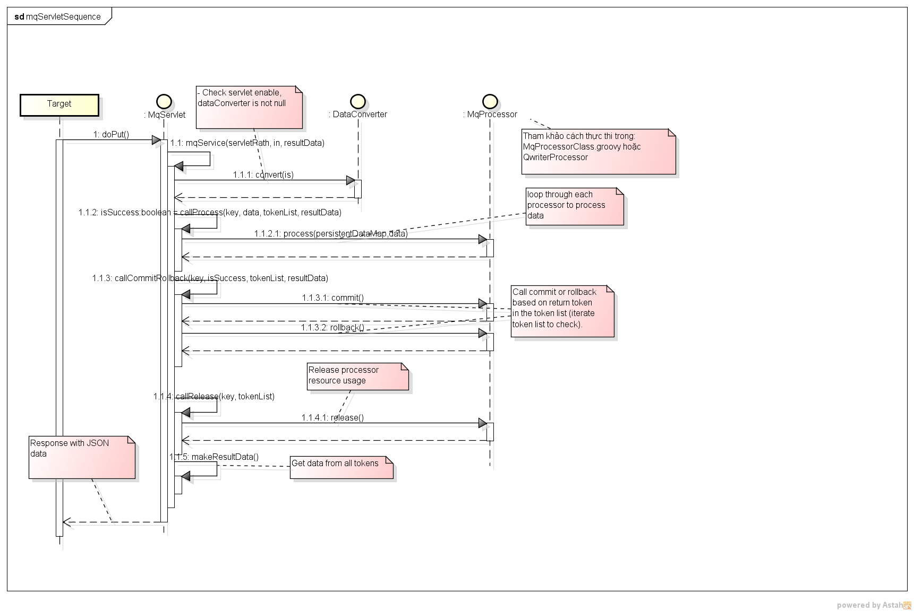
1. Lược đồ Sequence chi tiết tương tác giữa mqservlet và mqprocessor
Lược đồ này mô tả cách xử lý chung giữa mqservlet và các processor (bao gồm qwriter và custom processor)
 | * Bước 1.1.1 dataConverter được sử dụng ở đây là RawDataConverter
 | * Khi thực hiện lấy dữ liệu thông qua dispatcher, data converter được sử dụng là JsonDataConverter

